記入例
様式第１号 |  | 記 入 例 |  |  |  | １／４
岐阜県木質バイオマス利用優良事例表彰 応募様式（施設部門）
ふりがな 施設名 |  | 〇〇のゆ 〇〇の湯
施設の業種 |  | 温浴施設
施設管理主体 |  | 〇〇観光協会
住所(施設設置場所) |  | 〇〇市〇〇１丁目１番
従業員数 |  | 〇名
担当者 |  | 所属 | 〇〇市 〇〇課
 |  | 氏名 | 岐阜太郎
 |  | 電話 | 〇〇－〇〇〇ー〇〇〇〇
 |  | メールアドレス | 〇〇＠〇〇〇
施設管理者 |  | フリガナ | 〇〇カンコウキョウカイ
 |  | 氏名 | 〇〇観光協会
 |  | 住所 | 岐阜市〇〇
その他の関係者① ※特別なプロジェクト等を一緒に行った又は燃料供給等で連携している団体等を記載してください。 |  | 役割 | 設計・助言指導
 |  | 名前 | 〇〇コンサルタント
 |  | 住所 | 〇〇市〇〇
その他の関係者② ※特別なプロジェクト等を一緒に行った又は燃料供給等で連携している団体等を記載してください。 |  | 役割 | 燃料供給（協定締結）
 |  | 名前 | 〇〇森林組合
 |  | 住所 | 〇〇市〇〇
その他の関係者③ ※特別なプロジェクト等を一緒に行った又は燃料供給等で連携している団体等を記載してください。 |  | 役割 | 電力供給（協定締結）
 |  | 名前 | 〇〇デイサービスセンター
 |  | 住所 | 〇〇市〇〇
施設運営開始年月 |  | 2020-04-01
年間利用者数 |  | 4,000人(内訳：温泉利用3千人、宿泊込1千人) 令和5年実績 ・ 令和6年見込 ←〇を付けてください。
直近3か年の 収支状況 （単位：千円） |  | 年度 | 収入 | 支出 | 経常利益 | 備考
 |  | R3 | 100,000 | 120,000 | ▲ 20,000 | 新型コロナの影響で利用者が40％減
 |  | R4 | 200,000 | 180,000 | 20,000
 |  | R5 | 240,000 | 210,000 | 30,000
主な木質バイオマス 入手先① |  | 名称 | 〇〇森林組合
 |  | 住所 | 〇〇市〇〇
主な木質バイオマス 入手先② |  | 名称 | 〇〇林業
 |  | 住所 | 〇〇市〇〇
主な木質バイオマス 入手先③ |  | 名称 | 〇〇木の駅プロジェクト
 |  | 住所 | 〇〇市〇〇
木質バイオマス利用設備①(発電機) | 設備形態 | 蒸気タービン ・ ORC(ｵｰｶﾞﾆｯｸ･ﾗﾝｷﾝ･ｻｲｸﾙ) ・ ガス化 ・ その他( ) ←〇を付けてください。
 | 機種(メーカー) | 〇〇〇－〇〇〇（株式会社〇〇機械）
 | 出力規模① | 300 |  |  | kW
 | 導入年月 | 2023-06-01
 | 導入事業費 | 500,000,000 |  |  | 円
 | 燃料の種類 | 木材チップ ・ 木質ペレット ・ 薪 ・ 木紛(おが粉) ・ その他( ) ←〇を付けてください。
 | 燃料の入手方法 | 〇〇森林組合により、岐阜市〇〇で発生した間伐材、林地残材を使用。
 | 稼働時期 | 通年 ・ 冬季のみ ・ その他( )
 | 供給用途 | 自社又は自社関連施設内等で利用 ・ 売電 ←〇を付けてください。
 | 所有基数 | 1 |  |  | 基
 | 平均年間稼働日数 | 200 |  |  | 日
 | 1日当たり 平均稼働時間 | 6 |  |  | 時間
 | FIT・FIPによる 売電の有無 | ― |  |  | kW
木質バイオマス利用設備②(ボイラー) | 設備形態 | 木屑焚きﾎﾞｲﾗｰ ・ ﾍﾟﾚｯﾄﾎﾞｲﾗｰ ・ 薪ﾎﾞｲﾗｰ ・ 木粉(おが粉)ﾎﾞｲﾗｰ ・ その他( ) ←〇を付けてください。
 | 機種(メーカー) | 〇〇〇－〇〇〇（株式会社〇〇機械）
 | 出力規模② | 100 |  |  | kW
 | 導入年月 | 2023-06-01
 | 導入事業費 | 20,000,000 |  |  | 円
 | 燃料の種類 | 木材チップ ・ 木質ペレット ・ 薪 ・ 木紛(おが粉) ・ その他( ) ←〇を付けてください。
 | 燃料の入手方法 | 〇〇木の駅プロジェクトにより、〇〇市〇〇で発生した間伐材、林地残材を使用。
 | 稼働時期 | 通年 ・ 冬季のみ ・ その他( )
 | 供給用途 | 製品(木材以外)の乾燥 ・ 木材の乾燥 ・ ﾎｯﾄﾌﾟﾚｽ ・ ﾄﾞﾗｲﾔｰ ・ 原木煮沸 ・ 暖房のみ ・ 冷暖房 ・ 給湯 ・ その他( ) ←〇を付けてください。
 | 所有基数 | 4 |  |  | 基
 | 平均年間稼働日数 | 200 |  |  | 日
 | 1日当たり 平均稼働時間 | 6 |  |  | 時間
年間ﾊﾞｲｵﾏｽ使用量 |  | 3,000㎥ | 左記の内、県内産木材使用量（A） |  |  | 2,500㎥
 |  |  | 上記の内、近隣(概ね50km圏内) からの木材使用量（A） |  |  | 1,500㎥
出力規模①＋② （B） |  | 400kW | 出力1kWあたりの県内産使用量 【（Ａ）/（B）】 |  |  | 6.25㎥/kW
出力規模①＋②以外(非木質ﾊﾞｲｵﾏｽ)の出力合計（C） |  | 600kW | 総出力合計に占める木質バイオマスの割合 【（B）/(B＋C）】 |  |  | 40%
取組概要 | 〇〇の湯では、小規模な発電機（発電出力300kW）と給湯・昇温用途の小規模な薪ボイラー（熱出力100kW）を令和5年度に導入。地元住民で組織する〇〇木の駅プロジェクトや〇〇森林組合から燃料を確保しつつ、冬期の補助的熱源として利用。

波及効果 | ・多くの人に木質バイオマスの利用を促す効果 ・県産材の活用などに対する普及宣伝活動 ・他の同様のへの設備導入 など、他者に木質バイオマスの利用を促す取り組み等を記載してください。

※その他の関係者や木質バイオマス利用設備の項目は、必要に応じて追加してください。
 |  |  |  |  |  | ２／４
施設名 |  | 〇〇の湯
稼働状況 | 直近3年間の木質バイオマス利用設備の稼働状況を記載してください。
 | ・定期メンテナンスや冬季のみ稼働施設における夏季停止期間等を除く連続稼働日数 ・無事故・無災害の継続日数 ・整備・メンテナンスのし易さや、長く使うための工夫 など、設備の安定稼働を考えた工夫等を記載してください。

燃料調達 | 燃料となる木質バイオマスの主な入手先を記載してください。
 | ・近隣(出来るだけ50km圏内)の入手先ごとの年間取扱量（地域エコシステムへの貢献） ・木材運搬距離の削減（CO2削減の工夫等） ・木質バイオマスを持続的に入手するための工夫 など、安定かつ持続可能な燃料調達に向けた創意工夫等について記載してください。

 | 燃料となる木質バイオマスのカスケード利用状況を記載してください。
 | ・いわゆる林地残材（短コロ、梢端材など）まで利用 ・自社又は近隣施設から発生する製材端材や木紛（おが粉）を有効活用 など、木質バイオマスを無駄なくカスケード利用するための工夫等があれば記載してください。

地域貢献・環境配慮 | 地域経済の活性化に対する取り組みを記載してください。
 | ・地域の産業との連携 ・地域産業の活性化や雇用の創出の取り組み ・木材生産者や燃料供給者が、損をしない工夫 など、地域経済の活性化に資する取り組み等を記載してください。

 | 設備から発生する燃焼灰を有効利用の取り組みがあれば記載してください。
 | ・産業廃棄物として取り扱うだけでなく土木資材等へのリサイクル。 など、廃棄物削減に向けた取り組み等を記載してください。

この木質バイオマス利用施設のアピールポイントや受賞歴等について自由に記載してください。

 |  |  |  |  |  | ３／４
施設名 |  | 〇〇の湯
実施体制図
・川上から川下まで地域資源である木質バイオマスの
流通の概略を記載してください。
・木質バイオマスの流通に携わる関係者とその役割、
取引単価（円/㎥又は円/t）等を記載してください。
・林地残材の搬出等に補助金等助成金が使われている
場合は、それらの活用の在り方分かるように記載し
てください。

※『木質バイオマス熱利用・熱電併給事例集第２版（林野庁木材利用課）』より転記。

活動拠点位置図
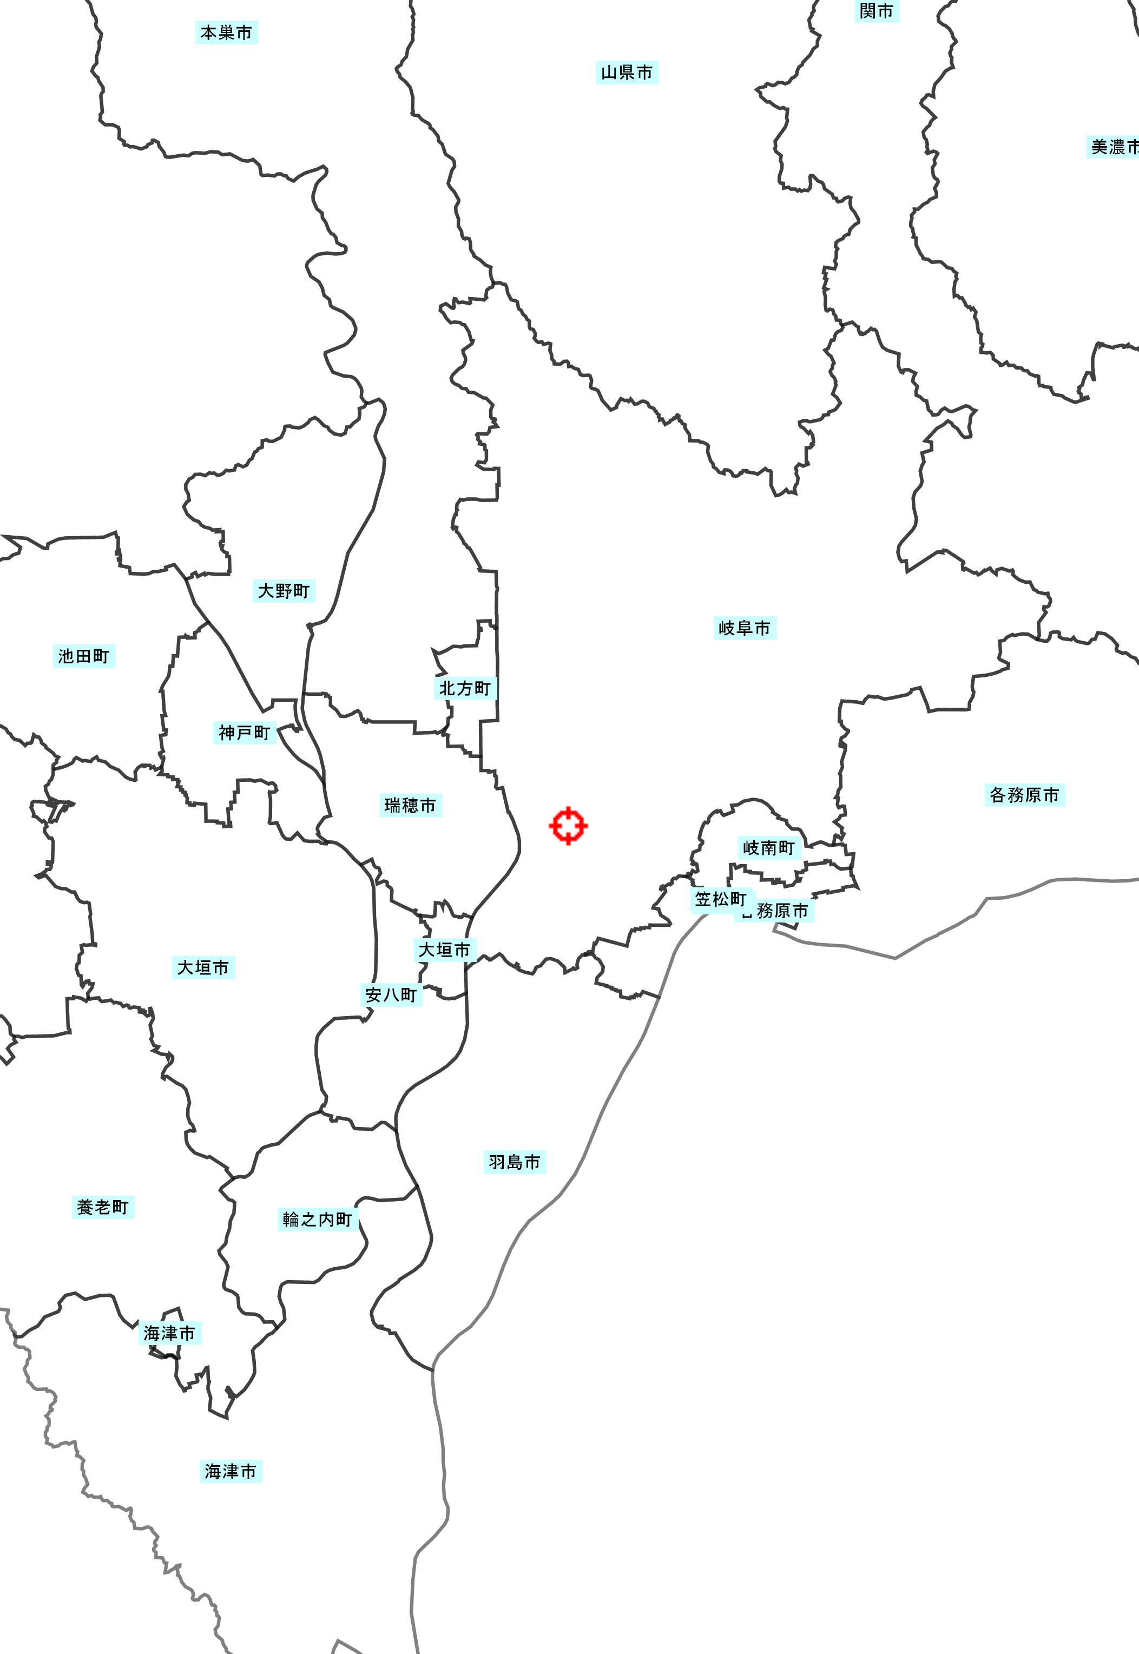

〇〇薪ステーション

〇〇森林組合土場

○○の湯

※20万分の1程度の縮尺で施設の位置と主な燃料集荷ポイントがあれば明記してください。
©岐阜県

※８枚すべて添付してください。 |  |  |  |  |  | ４／４
施設名 |  | 〇〇の湯
①外観【 】 |  |  |  | ②内観【 】
写真 ※【 】内にコメントがあればを記載してください。 ※枠内に収まる最大サイズで添付してください。 |  |  |  | 写真 ※【 】内にコメントがあればを記載してください。 ※枠内に収まる最大サイズで添付してください。

⑤木質バイオマス利用設備【 】 |  |  |  | ④木質バイオマス利用設備【 】
写真 ※【 】内にコメントがあればを記載してください。 ※枠内に収まる最大サイズで添付してください。 |  |  |  | 写真 ※【 】内にコメントがあればを記載してください。 ※枠内に収まる最大サイズで添付してください。

⑤木質バイオマス利用設備【 】 |  |  |  | ⑥燃料集荷スペース【 】
写真 ※【 】内にコメントを記載してください。 ※枠内に収まる最大サイズで添付してください。 |  |  |  | 写真 ※【 】内にコメントを記載してください。 ※枠内に収まる最大サイズで添付してください。

⑦アピールポイント【 】 |  |  |  | ⑧アピールポイント【 】
写真 ※【 】内にコメントを記載してください。 ※枠内に収まる最大サイズで添付してください。 ※この施設の特徴的な箇所等、アピール したい箇所を添付してください。 |  |  |  | 写真 ※【 】内にコメントを記載してください。 ※枠内に収まる最大サイズで添付してください。 ※この施設の特徴的な箇所等、アピール したい箇所を添付してください。

